案例
2006 |  |  |  |  |  |  |  |  |  |  |  |  |  |  |  |  |  |  | 评估日期 |  |  |  |  |  |  |  |  | 评估通知单 | 仅限于抵押物
序号 |  |  |  | 姓名 | 所在区县 | 居住区名 | 楼号 | 单元 | 门牌号 | 面积M2 | 第几层 | 楼户型 | 单元住宅类型 | 成交总价 | 建面成交单价 | 评估总额 | 评估总额(万元) | 建面评估单价(元/M2) | 风险率 | 最高抵押额 | 大写 | 评估人 | 工程进度 | 备注 | 交易日期 | 缺失备注 | 补充人 | 出具日期 | 释放清单出具日期 | 销售方式 | 交易情况 | 交易方式 | 价格内涵 | 评估套内单价 | 套内单价
2006-21-P-02288-U |  |  |  | 王红 | 昌平区 | 昌平区委党校职工宿舍楼 | 2号楼（现为东关北里39号楼） | 3单元 | 4层308号 | 110.82 | 4 | 三室一厅一卫一厨 | 复式、平层√、跃层、错层 | 435000 | 3925 | 33.57 | 335700 | 3030 | 20% | 26.85 | 268500 | 马琳琳 | 现房 | 诚信易鑫 | 2006-05-15 |  | 马琳琳 | 2006-05-24 |  | 二手房 | 正常 | 中介 | 不含任何税费 | #DIV/0! | #DIV/0!
2005
 |  |  |  |  |  |  |  |  |  |  |  |  |  |  |  |  |  |  | 评估日期 |  |  |  |  |  |  |  |  | 评估通知单 | 仅限于抵押物
序号 | 建成年代 | 朝向 | 总楼层 | 姓名 | 所在区县 | 居住区名 | 楼号 | 单元 | 门牌号 | 面积M2 | 第几层 | 楼户型 | 单元住宅类型 | 成交总价 | 建面成交单价 | 评估总额 | 评估总额(万元) | 建面评估单价(元/M2) | 风险率 | 最高抵押额 | 大写 | 评估人 | 工程进度 | 备注 | 交易日期 | 缺失备注 | 补充人 | 出具日期 | 释放清单出具日期 | 销售方式 | 交易情况 | 交易方式 | 价格内涵 | 评估套内单价 | 套内单价
2005-21-P-00093-U | 1996年 | 南北 | 6 | 郝仪云 | 昌平区 | 昌平镇东关北里小区 | 14号楼 | 2单元 | 4层(1)号 | 60.19 | 4 | 两室一厅一卫一厨 | 复式、平层√、跃层、错层 | 176000 | 2924 | 16.96 | 169600 | 2819 | 5% | 16.11 | 161100 | 刘朝阳 | 现房 |  | 2005-03-07 |  | 马琳琳 | 2005-03-09 |  | 现售 | 正常 | 中介 | 含装修费 | #DIV/0! | #DIV/0!
2005-21-P-00165-U |  |  |  | 齐晓霞 | 昌平区 | 昌平镇东关北里小区 | 8号楼 | 3单元 | 4号 | 63.14 | 2 | 二室一厅一卫一厨 | 复式、平层√、跃层、错层 | 188000 | 2978 | 16.71 | 167100 | 2648 | 5% | 15.87 | 158700 | 刘朝阳 | 现房 |  | 2005-04-05 |  | 马琳琳 | 2005-04-11 |  | 二手房 | 正常 | 中介 | 不含税费 | #DIV/0! | #DIV/0!
2005-21-P-00236-U |  |  |  | 刘杰 | 昌平区 | 昌平镇东关北里小区 | 36号楼 | 4单元 | 601号 | 57.36 | 6 | 一室一厅一卫一厨 | 复式、平层√、跃层、错层 | 180000 | 3138 | 16.33 | 163300 | 2848 | 5% | 15.51 | 155100 | 马琳琳 | 现房 |  | 2005-04-26 |  | 马琳琳 | 2005-05-11 |  | 二手房 | 正常 | 双方 | 不含税费 | #DIV/0! | #DIV/0!
2005-21-P-00252-U | 1992年 | 南北 | 6 | 卢红 | 昌平区 | 昌平镇东关北里 | 1号楼 | 2单元 | 501号 | 62.62 | 5 | 二室一厅一卫一厨 | 复式、平层√、跃层、错层 | 200000 | 3194 | 17.68 | 176800 | 2824 | 5% | 16.79 | 167900 | 马琳琳 | 现房 | 建成年代：1995年 | 2005-04-28 |  | 马琳琳 | 2005-05-16 |  | 二手房 | 正常 | 双方 | 不含税费 | #DIV/0! | #DIV/0!
2005-21-P-01259-U |  |  |  | 李长喜 | 昌平区 | 昌平镇东关北里小区 | 6号楼 | 2单元 | 403号 | 80.32 | 4 | 三室一厅一卫一厨 | 复式、平层√、跃层、错层 | 230000 | 2864 | 21.11 | 211100 | 2629 | 5% | 20.05 | 200500 | 马琳琳 | 现房 |  | 2005-08-30 |  | 马琳琳 | 2005-09-08 |  | 二手房 | 正常 | 中介 | 不含税费 | #DIV/0! | #DIV/0!
2005-21-P-02570-U |  |  |  | 王华 | 昌平区 | 昌平镇东关北里小区 | 36号楼 | 4单元 | 203号 | 75.21 | 2 | 二室一厅一卫一厨 | 复式、平层√、跃层、错层 | 250000 | 3324 | 20.15 | 201500 | 2680 | 5% | 19.14 | 191400 | 魏伯欣 | 现房 |  | 2005-10-26 |  | 马琳琳 | 2005-11-14 |  | 二手房 | 中介 | 双方 | 不含其它税费 | #DIV/0! | #DIV/0!
2005-21-P-02811-U | 1992年 |  |  | 张鑫 | 昌平区 | 昌平镇东关北里 | 1号楼 | 1单元 | 401号 | 81.48 | 4 | 三室一厅一卫一厨 | 复式、平层√、跃层、错层 | 255000 | 3130 | 21.18 | 211800 | 2600 | 5% | 20.12 | 201200 | 马琳琳 | 现房 |  | 2005-10-24 |  | 马琳琳 | 2005-11-24 |  | 现售 | 正常 | 双方 | 不含税费 | #DIV/0! | #DIV/0!
2005-21-P-03363-U | 1996年 | 南北 | 6 | 许荣华 | 昌平区 | 昌平镇东关北里 | 12号楼 | 4单元 | 2号 | 109.48 | 4 | 三室一厅二卫一厨 | 复式、平层√、跃层、错层 | 335000 | 3060 | 28.46 | 284600 | 2600 | 5% | 27.03 | 270300 | 马琳琳 | 现房 |  | 2005-11-29 |  | 袁洁 | 2005-12-12 |  | 二手房 | 正常 | 双方 | 不含任何税费 | #DIV/0! | #DIV/0!

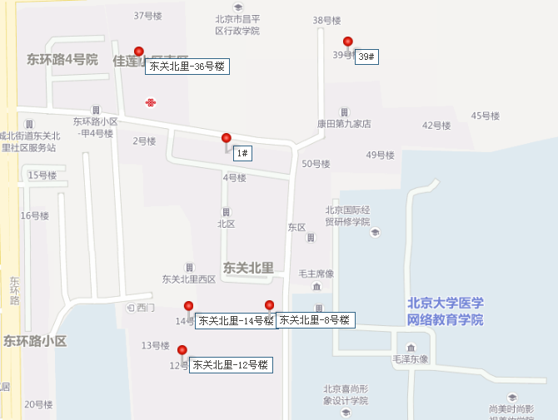

 |  |  |  | 2020-3-19207-RB | 2014-3-19551-RA

